3、产出与消耗
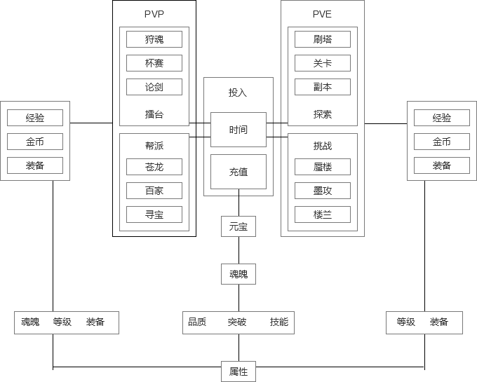
经济

 | 投入 | 中间值 |  | 收益
 | 时间（体力） | 经验 | 卡牌等级 | 属性
 | 充值 | 金币 | 装备等级
 |  | 元宝 | 魂魄

分析：

秦时明月的最大优点在运营，活动很多，很舍得给元宝，非R玩家每日也有稳当的元宝收益。
但他的卡片卖的非常贵，如果想在短时间内获得，则需要充值大量RMB。

